상품제안서
익사이팅 에코젠 보틀 350 | 상품코드: S12428

 |  |  |  |  |  |  | 02-713-8555 | www.synergygift.co.kr
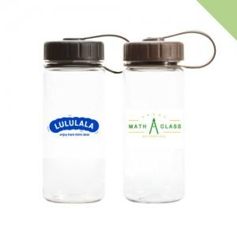

【상세/제작정보】 | <p>&nbsp;</p><p>&nbsp;</p>

【인쇄/포장옵션】 | 실크 / 포장지포장

【공급단가】 | 수량 | 100~ | 500~ | 1,000~ | 3,000~ | 5,000~
*VAT별도 | 단가 | 2,140원 | 2,110원 | 2,060원 | 1,980원 | 1,890원

【상품 URL】 | https://www.synergygift.co.kr:443/src/goods_detail.php?gdno=17719

